常用协议
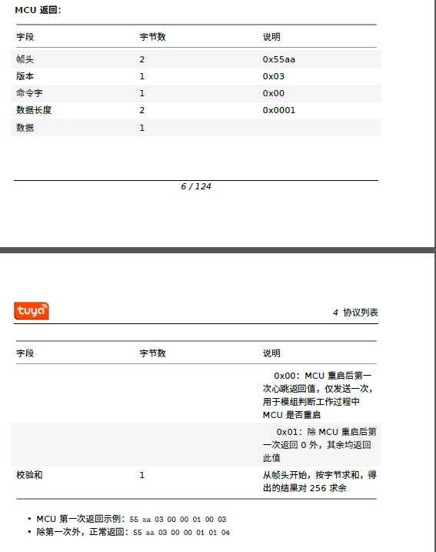
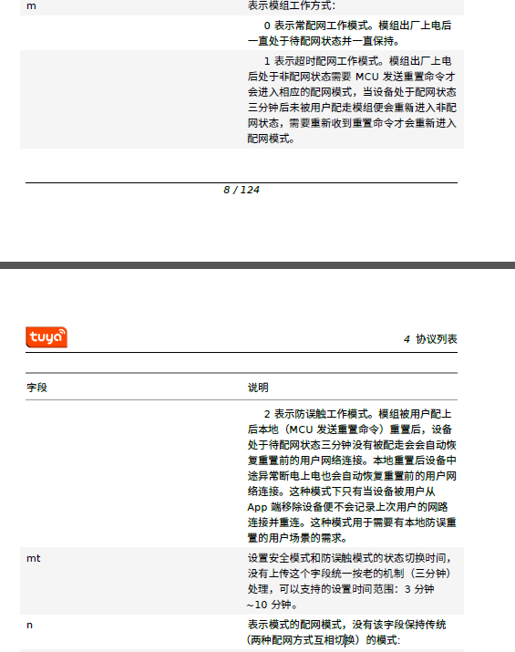
心跳检测 | • Wi-Fi 模组上电后，将会以1 秒/次的频率持续发送心跳包，等待MCU 回复。模组若收 正确的心跳包回复，心跳包发送间隔变为15 秒/次，继续执行其余初始化指令。模组若 未收到正确回复，将保持1 秒/次心跳包发送频率，直到收到正确回复。 • MCU 也可依据心跳定期检测模组是否正常工作。若模组无心跳下发，则MCU 可通过模 组提供的硬件复位引脚复位Wi-Fi 模组。若模组在超时时间（3s）内，未收到MCU 的回 应，则认为MCU 离线。 | 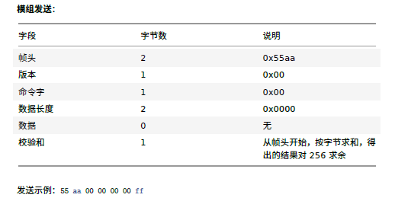

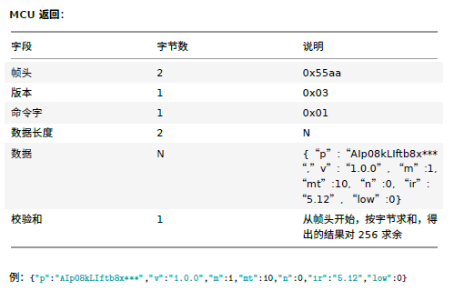

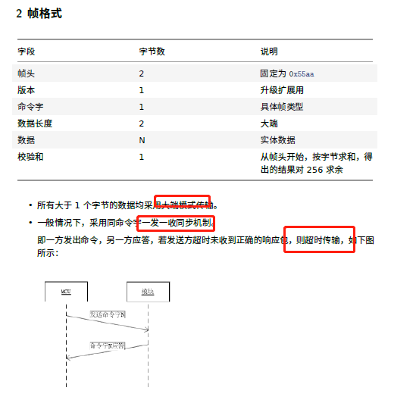
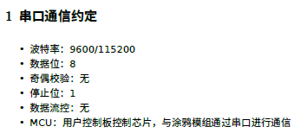
查询产品信息 | PID
 | MCU版本
 | 模组工作方式

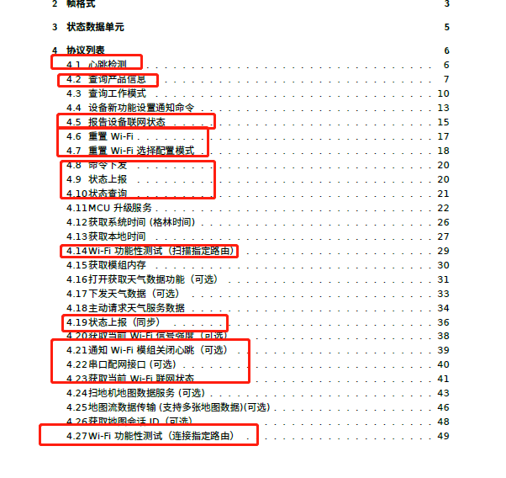

查询工作模式 | 模组的配网触发及指示方式，由MCU 选择设定。模组工作模式主要针对如何指示Wi-Fi 的工 作状态以及如何重置配网Wi-Fi 而言，主要分两种情况： • MCU 与模组配合处理模式： MCU 检测配网触发信号，通过串口指令让Wi-Fi 模组重置配网。模组通过串口通知MCU， Wi-Fi 当前的工作状态，由MCU 提供显示支持，家电类产品通常建议选择此模式。 • 模组自处理模式： Wi-Fi 模组的工作状态通过Wi-Fi 的GPIO 引脚驱动LED 状态显示。Wi-Fi 重置配网通过 检测GPIO 输入需求处理。 模组自处理Wi-Fi 重置方法为：Wi-Fi 检测GPIO 入口低电平持续5s 以上触发Wi-Fi 重 置。指示灯与按钮所使用的GPIO 管脚由以下命令配置。 |  | 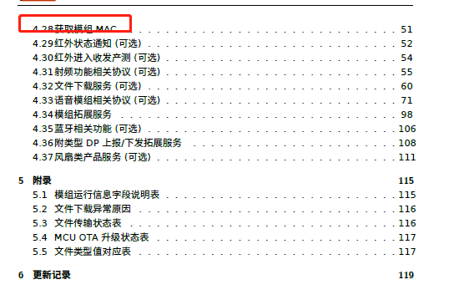

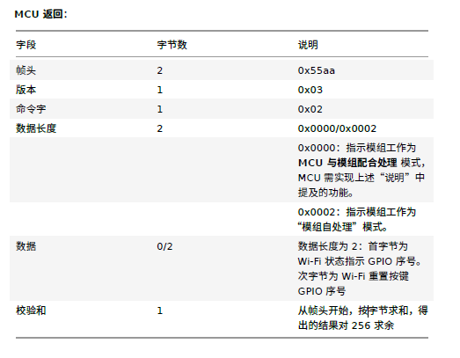

设备新功能设置通知命令

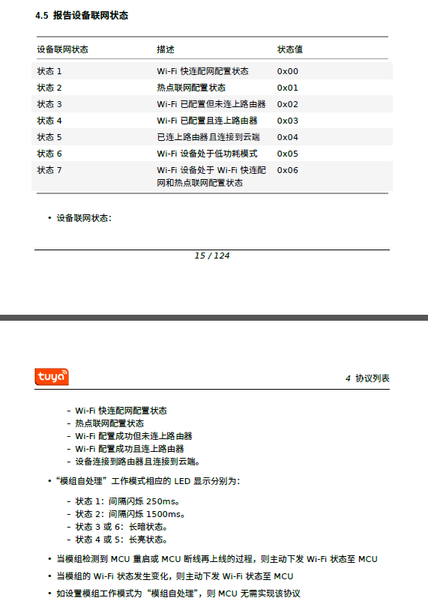

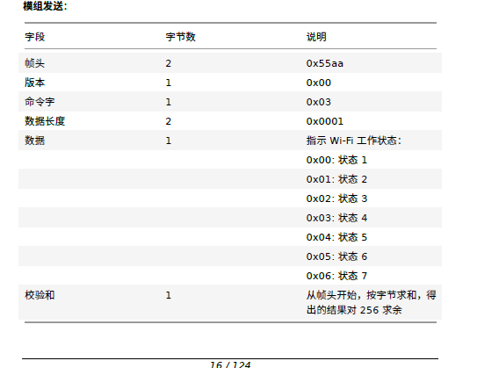
报告设备联网状态
4.23 获取当前Wi-Fi 联网状态

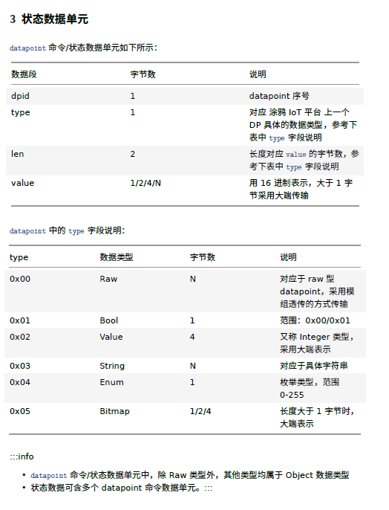

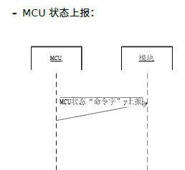
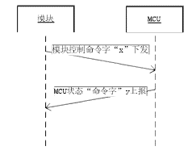

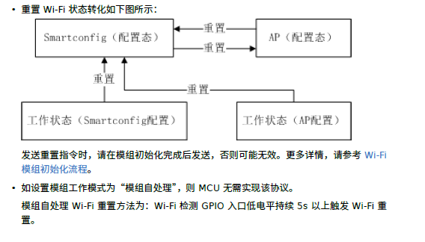

重置Wi-Fi | 配网相关命令，模组收到该指令后会重启，初始化相关命令交互完成后模组进入配网模式，可
 | 以使用App 进行配网。

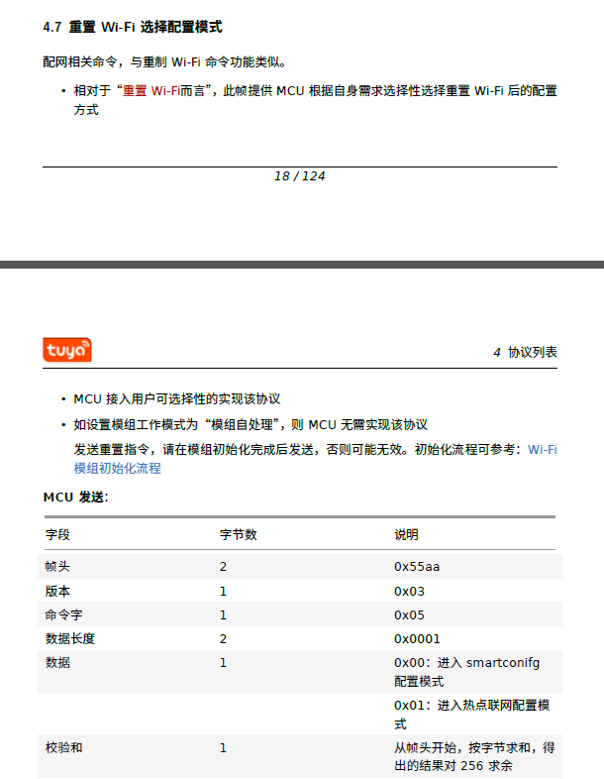

重置Wi-Fi 选择配置模式

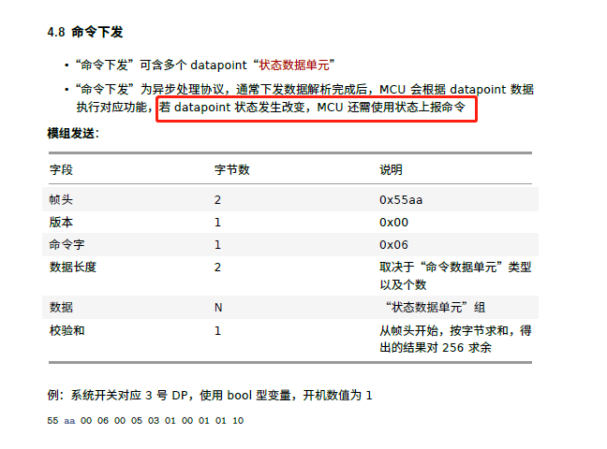

命令下发

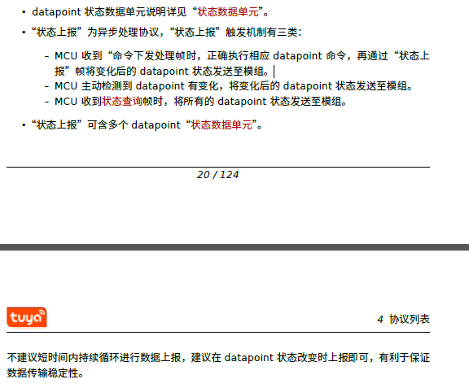

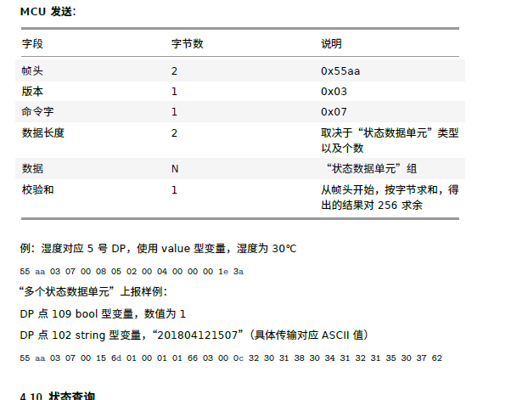

状态上报

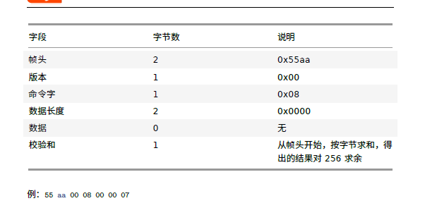

状态查询

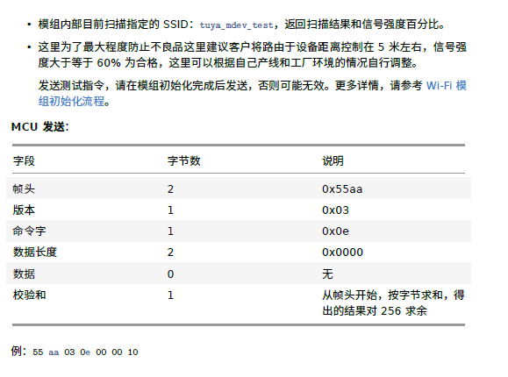

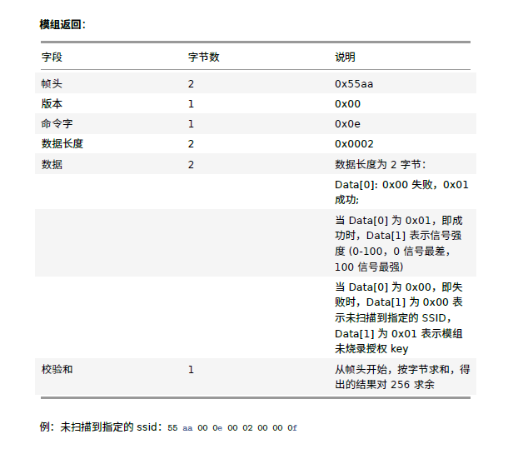

4.14 Wi-Fi 功能性测试（扫描指定路由）

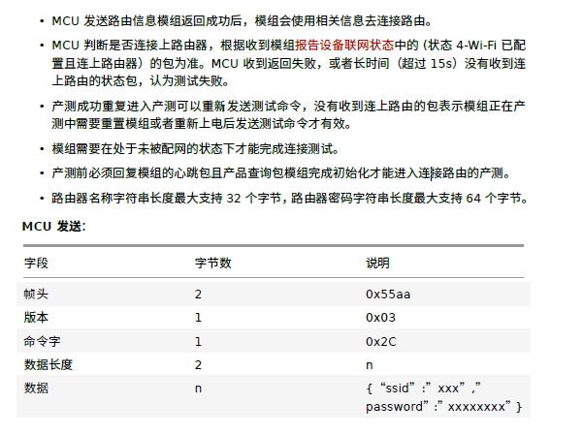

4.27 Wi-Fi 功能性测试（连接指定路由）

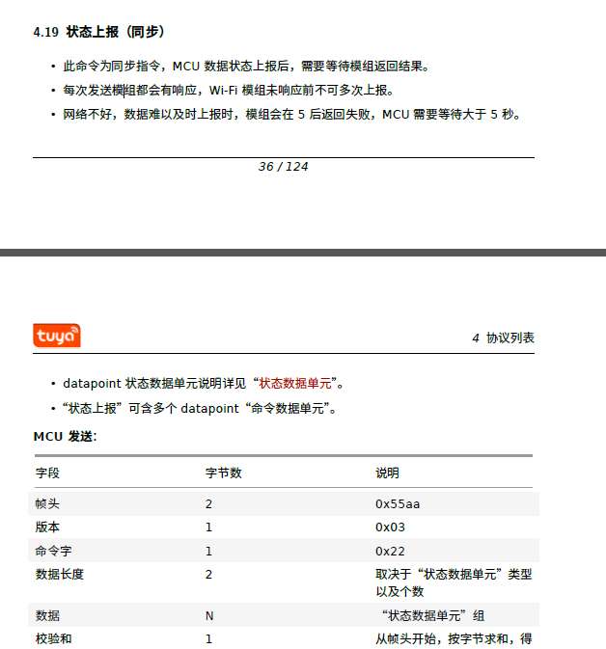

4.19 状态上报（同步）

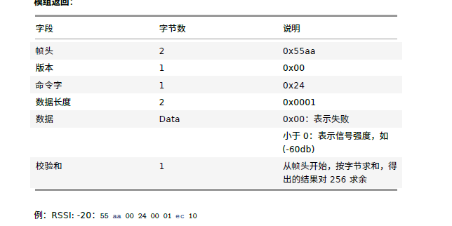

4.20 获取当前Wi-Fi 信号强度（可选）

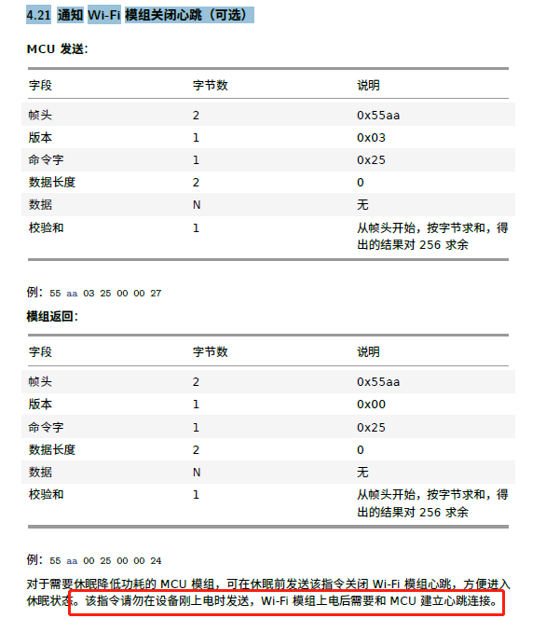

4.21 通知Wi-Fi 模组关闭心跳（可选）

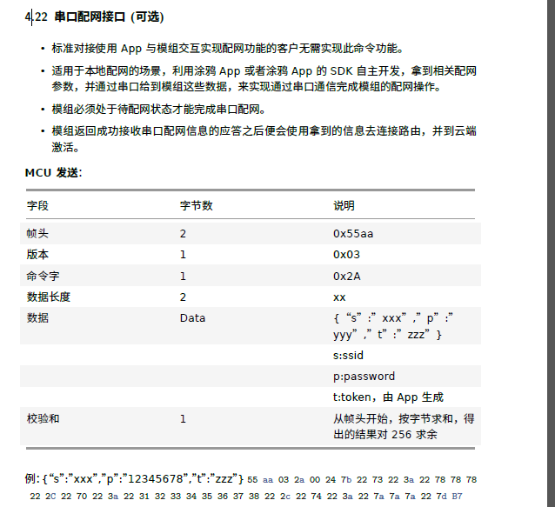

4.22 串口配网接口(可选)

获取模组MAC

